面積表（1地域)
 | 平均U値等計算書（面積表・1地域用） |  |  |  |  |  |  |  |  |  |  | 2013.10.01版
 |  |  |  |  |  |  |  | ◆貴社名：
 |  |  |  |  |  |  |  | ◆住宅シリーズ名称：
 | ・「熱貫流率計算書」を1部と、応募する地域に応じた「面積表」を1部、それぞれ記入・提出して下さい。
 | ・複数地域で応募する場合、「面積表」は地域ごとに1部作成して下さい。
 | ・下表の熱貫流率および窓の日射熱取得率欄（黄色いセル）に数値を記入して下さい。
 | 外壁・天井・床等の熱貫流率は、「熱貫流率計算書」に記載した値を転記して下さい。
 | ・青色のセルには数式・定数等が記入されています。必要な場合のみ編集して下さい。
 | ・平均U値等値計算書は本様式によらず、お手持ちのソフト・Excel等を使用してもかまいません。
 | また、（行・列を追加して）面積等をさらに一般部と胴差部などに分けてもかまいません。
 | ただし、その場合も各部位の面積（合計）は本資料の値に合わせて下さい。
 | ・シートに不具合等がありましたら、恐れ入りますが事務局までお知らせください
 | ・住宅モデルを以下に示します。各部位の面積はこの住宅モデルの値を使用します。

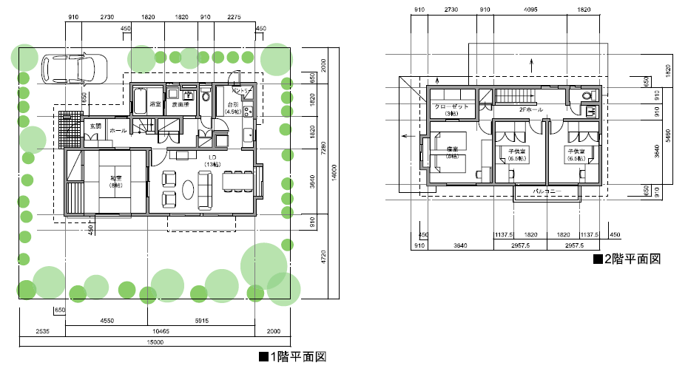

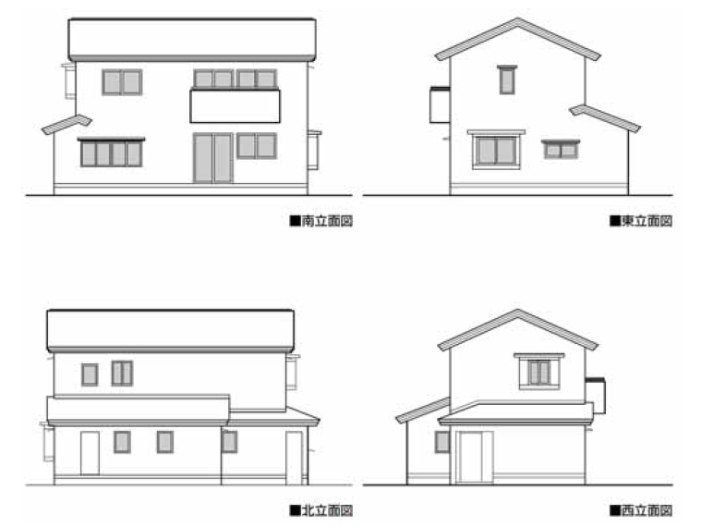

 |  |  |  | ℂ財団法人建築環境・省エネルギー機構

 | ◇外壁
 | 部位 | 方位 | 面積A [m2] | 熱貫流率 U [W/m2K] | 温度差 係数H | AUH | 日射熱 取得率 η | 冷房期 方位係数 νC | 冷房期 日射熱 取得量 νCAη | 暖房期 方位係数 νH | 暖房期 日射熱 取得量 νHAη
 | 外壁（1階） | 南 | 17.86 |  | 1.0 | 0.00 | 0.000 | 0.502 | 0.000 | 0.935 | 0.000
 | 外壁（1階） | 西 | 15.90 |  | 1.0 | 0.00 | 0.000 | 0.508 | 0.000 | 0.535 | 0.000
 | 外壁（1階） | 北 | 22.40 |  | 1.0 | 0.00 | 0.000 | 0.329 | 0.000 | 0.260 | 0.000
 | 外壁（1階） | 東 | 14.45 |  | 1.0 | 0.00 | 0.000 | 0.545 | 0.000 | 0.564 | 0.000
 | 外壁（階間） | 南 | 4.78 |  | 1.0 | 0.00 | 0.000 | 0.502 | 0.000 | 0.935 | 0.000
 | 外壁（階間） | 西 | 2.73 |  | 1.0 | 0.00 | 0.000 | 0.508 | 0.000 | 0.535 | 0.000
 | 外壁（階間） | 北 | 3.19 |  | 1.0 | 0.00 | 0.000 | 0.329 | 0.000 | 0.260 | 0.000
 | 外壁（階間） | 東 | 2.73 |  | 1.0 | 0.00 | 0.000 | 0.545 | 0.000 | 0.564 | 0.000
 | 外壁（2階） | 南 | 14.43 |  | 1.0 | 0.00 | 0.000 | 0.502 | 0.000 | 0.935 | 0.000
 | 外壁（2階） | 西 | 12.54 |  | 1.0 | 0.00 | 0.000 | 0.508 | 0.000 | 0.535 | 0.000
 | 外壁（2階） | 北 | 24.36 |  | 1.0 | 0.00 | 0.000 | 0.329 | 0.000 | 0.260 | 0.000
 | 外壁（2階） | 東 | 12.75 |  | 1.0 | 0.00 | 0.000 | 0.545 | 0.000 | 0.564 | 0.000
 | 面積合計A1= |  | 148.12 |  | q1= | 0.00 |  | mC1= | 0.000 | mH1= | 0.000

 | ◇床および基礎
 | ※床断熱工法の場合に記入して下さい
 | 部位 |  | 面積A・ 基礎周長L | 熱貫流率 U[W/m2K] ・[W/mK] | 温度差 係数H | AUH・ LUH
 | 1階床 |  | 65.42 |  | 0.7 | 0.00
 | 基礎（玄関、外気側） |  | 3.19 |  | 1.0 | 0.00
 | 基礎（玄関、床下側） |  | 3.19 |  | 0.7 | 0.00
 | 面積合計A2（※）= |  | 67.90 |  | q2= | 0.00 |  | ※A2は1階床と土間面積（2.48）の和とします

 | ◇基礎
 | ※基礎断熱工法の場合に記入して下さい
 | 部位 |  | 周長L [m] | 熱貫流率 U [W/mK] | 温度差 係数H | LUH
 | 基礎（全体、外気側） |  | 35.49 |  | 1.0 | 0.00
 | 面積合計A3（※）= |  | 67.90 |  | q3= | 0.00 |  | ※A3は土間面積（67.90）とします

 | ◇天井
 | ※天井断熱工法の場合に記入して下さい
 | 部位 |  | 面積A [m2] | 熱貫流率 U [W/m2K] | 温度差 係数H | AUH | 日射熱 取得率η | 冷房期 方位係数 νC | 冷房期 日射熱 取得量 νCAη | 暖房期 方位係数 νH | 暖房期 日射熱 取得量 νHAη
 | 天井（1階、下屋部分） |  | 15.73 |  | 1.0 | 0.00 | 0.000 | 1.000 | 0.000 | 1.000 | 0.000
 | 天井（2階全体） |  | 52.17 |  | 1.0 | 0.00 | 0.000 | 1.000 | 0.000 | 1.000 | 0.000
 | 面積合計A4= |  | 67.90 |  | q4= | 0.00 |  | mC4= | 0.000 | mH4= | 0.000

 | ◇屋根・外壁（妻壁）
 | ※屋根断熱工法の場合に記入して下さい
 | 部位 | 方位 | 面積A [m2] | 熱貫流率 U [W/m2K] | 温度差 係数H | AUH | 日射熱 取得率 η | 冷房期 方位係数 νC | 冷房期 日射熱 取得量 νCAη | 暖房期 方位係数 νH | 暖房期 日射熱 取得量 νHAη
 | 小屋屋根 | 上 | 57.20 |  | 1.0 | 0.00 | 0.000 | 1.000 | 0.000 | 1.000 | 0.000
 | 小屋妻壁 | 東 | 3.35 |  | 1.0 | 0.00 | 0.000 | 0.545 | 0.000 | 0.564 | 0.000
 | 小屋妻壁 | 西 | 3.35 |  | 1.0 | 0.00 | 0.000 | 0.508 | 0.000 | 0.535 | 0.000
 | 下屋（北）屋根 | 上 | 13.16 |  | 1.0 | 0.00 | 0.000 | 1.000 | 0.000 | 1.000 | 0.000
 | 下屋（北）妻壁 | 東 | 0.58 |  | 1.0 | 0.00 | 0.000 | 0.545 | 0.000 | 0.564 | 0.000
 | 下屋（北）妻壁 | 西 | 0.58 |  | 1.0 | 0.00 | 0.000 | 0.508 | 0.000 | 0.535 | 0.000
 | 下屋（西）屋根 | 上 | 5.56 |  | 1.0 | 0.00 | 0.000 | 1.000 | 0.000 | 1.000 | 0.000
 | 下屋（西）妻壁 | 南 | 0.21 |  | 1.0 | 0.00 | 0.000 | 0.502 | 0.000 | 0.935 | 0.000
 | 下屋（西）妻壁 | 北 | 0.21 |  | 1.0 | 0.00 | 0.000 | 0.329 | 0.000 | 0.260 | 0.000
 | 面積合計A5= |  | 84.20 |  | q5= | 0.00 |  | mC5= | 0.000 | mH5= | 0.000

 | ◇窓
 | 室名 | 方位 | 面積A [m2] | 熱貫流率 U [W/m2K] | 温度差 係数H | AUH | 日射熱 取得率η | 冷房期 方位係数 νC | 冷房期 補正係数 fC（※） | 冷房期 日射熱 取得量 νCAηfC | 暖房期 方位係数 νH | 暖房期 補正係数 fH（※） | 暖房期 日射熱 取得量 νHAηfH
 | 和室 | 南 | 2.15 |  | 1.0 | 0.00 |  | 0.502 | 0.93 | 0.000 | 0.935 | 0.51 | 0.000
 | LD | 南 | 2.97 |  | 1.0 | 0.00 |  | 0.502 | 0.93 | 0.000 | 0.935 | 0.51 | 0.000
 | LD | 南 | 2.15 |  | 1.0 | 0.00 |  | 0.502 | 0.93 | 0.000 | 0.935 | 0.51 | 0.000
 | LD | 東 | 2.15 |  | 1.0 | 0.00 |  | 0.545 | 0.93 | 0.000 | 0.564 | 0.51 | 0.000
 | 台所 | 東 | 0.60 |  | 1.0 | 0.00 |  | 0.545 | 0.93 | 0.000 | 0.564 | 0.51 | 0.000
 | 浴室 | 西 | 0.35 |  | 1.0 | 0.00 |  | 0.508 | 0.93 | 0.000 | 0.535 | 0.51 | 0.000
 | トイレ | 北 | 0.35 |  | 1.0 | 0.00 |  | 0.329 | 0.93 | 0.000 | 0.260 | 0.51 | 0.000
 | 洗面室 | 北 | 0.35 |  | 1.0 | 0.00 |  | 0.329 | 0.93 | 0.000 | 0.260 | 0.51 | 0.000
 | ホール | 北 | 0.35 |  | 1.0 | 0.00 |  | 0.329 | 0.93 | 0.000 | 0.260 | 0.51 | 0.000
 | 寝室 | 西 | 1.31 |  | 1.0 | 0.00 |  | 0.508 | 0.93 | 0.000 | 0.535 | 0.51 | 0.000
 | 寝室 | 南 | 1.82 |  | 1.0 | 0.00 |  | 0.502 | 0.93 | 0.000 | 0.935 | 0.51 | 0.000
 | 子供室1 | 南 | 2.97 |  | 1.0 | 0.00 |  | 0.502 | 0.93 | 0.000 | 0.935 | 0.51 | 0.000
 | 子供室2 | 南 | 2.97 |  | 1.0 | 0.00 |  | 0.502 | 0.93 | 0.000 | 0.935 | 0.51 | 0.000
 | 子供室2 | 東 | 0.35 |  | 1.0 | 0.00 |  | 0.545 | 0.93 | 0.000 | 0.564 | 0.51 | 0.000
 | 2Fホール | 北 | 0.84 |  | 1.0 | 0.00 |  | 0.329 | 0.93 | 0.000 | 0.260 | 0.51 | 0.000
 | トイレ | 北 | 0.35 |  | 1.0 | 0.00 |  | 0.329 | 0.93 | 0.000 | 0.260 | 0.51 | 0.000
 | 面積合計A6= |  | 22.03 |  | q6= | 0.00 |  |  | mC6= | 0.000 |  | mH6= | 0.000
 | （※）fC値およびfH値は、省エネルギー基準の解説書に従い、地域およびガラスの仕様に応じた値に変更しても差し支えありません

 | ◇ドア
 | 室名 | 方位 | 面積A [m2] | 熱貫流率 U [W/m2K] | 温度差 係数H | AUH | 日射熱 取得率 η | 冷房期 方位係数 νC | 冷房期 日射熱 取得量 νCAη | 暖房期 方位係数 νH | 暖房期 日射熱 取得量 νHAη
 | 玄関 | 西 | 1.89 |  | 1.0 | 0.00 | 0.000 | 0.508 | 0.000 | 0.535 | 0.000
 | 台所 | 北 | 1.35 |  | 1.0 | 0.00 | 0.000 | 0.329 | 0.000 | 0.260 | 0.000
 | 面積合計A7= |  | 3.24 |  | q7= | 0.00 |  | mC7= | 0.000 | mH7= | 0.000

■集計
 | 部位 |  |  | 面積 |  | 熱損失 |  | 冷房期日射熱取得 |  | 暖房期日射熱取得
 | 外壁 |  |  | A1 | 148.12 | q1 | 0.00 | mC1 | 0.000 | mH1 | 0.000
 | 床・基礎（床断熱工法） |  |  | A2（※1） | 67.90 | q2 | 0.00
 | 基礎（基礎断熱工法） |  |  | A3（※1） | 67.90 | q3 | 0.00
 | 天井（天井断熱工法） |  |  | A4（※2） | 67.90 | q4 | 0.00 | mC4 | 0.000 | mH4 | 0.000
 | 屋根・妻壁（屋根断熱工法） |  |  | A5（※2） | 84.20 | q5 | 0.00 | mC5 | 0.000 | mH5 | 0.000
 | 窓 |  |  | A6 | 22.03 | q6 | 0.00 | mC6 | 0.000 | mH6 | 0.000
 | ドア |  |  | A7 | 3.24 | q7 | 0.00 | mC7 | 0.000 | mH7 | 0.000
 |  |  |  | ΣA | 461.29 | q [W/K] | 0.00 | mC [W/(W/m2)] | 0.000 | mH [W/(W/m2)] | 0.000
 |  |  |  |  |  | UA[W/m2K] | 0.000 | ηAC | 0.00
 |  |  |  | （※1）A2・A3は、いずれか該当しない方の値を0として下さい
 |  |  |  | （※2）A4・A5は、いずれか該当しない方の値を0として下さい
 |  |  |  | ΣAが309.19または325.49となっていることを確認し、q、mC、mHの値を別紙1に転記して下さい

面積表（3地域)
 | 平均U値等計算書（面積表・3地域用） |  |  |  |  |  |  |  |  |  |  | 2013.10.01版
 |  |  |  |  |  |  |  | ◆貴社名：
 |  |  |  |  |  |  |  | ◆住宅シリーズ名称：
 | ・「熱貫流率計算書」を1部と、応募する地域に応じた「面積表」を1部、それぞれ記入・提出して下さい。
 | ・複数地域で応募する場合、「面積表」は地域ごとに1部作成して下さい。
 | ・下表の熱貫流率および窓の日射熱取得率欄（黄色いセル）に数値を記入して下さい。
 | 外壁・天井・床等の熱貫流率は、「熱貫流率計算書」に記載した値を転記して下さい。
 | ・青色のセルには数式・定数等が記入されています。必要な場合のみ編集して下さい。
 | ・平均U値等値計算書は本様式によらず、お手持ちのソフト・Excel等を使用してもかまいません。
 | また、（行・列を追加して）面積等をさらに一般部と胴差部などに分けてもかまいません。
 | ただし、その場合も各部位の面積（合計）は本資料の値に合わせて下さい。
 | ・シートに不具合等がありましたら、恐れ入りますが事務局までお知らせください
 | ・住宅モデルを以下に示します。各部位の面積はこの住宅モデルの値を使用します。
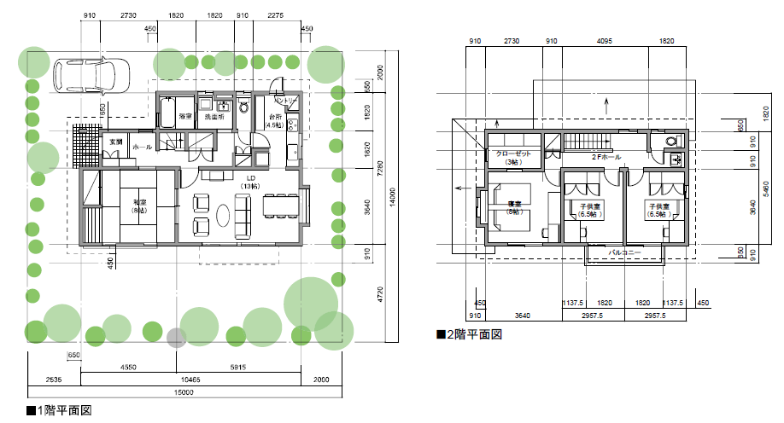

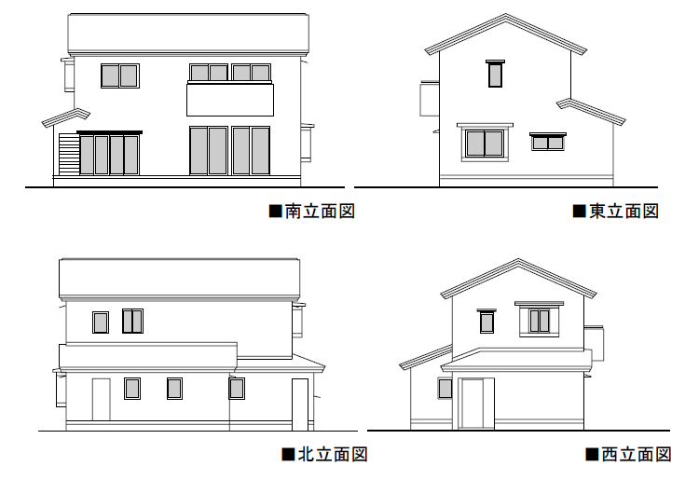

 |  |  |  | ℂ財団法人建築環境・省エネルギー機構

 | ◇外壁
 | 部位 | 方位 | 面積A [m2] | 熱貫流率 U [W/m2K] | 温度差 係数H | AUH | 日射熱 取得率 η | 冷房期 方位係数 νC | 冷房期 日射熱 取得量 νCAη | 暖房期 方位係数 νH | 暖房期 日射熱 取得量 νHAη
 | 外壁（1階） | 南 | 17.86 |  | 1.0 | 0.00 | 0.000 | 0.476 | 0.000 | 0.851 | 0.000
 | 外壁（1階） | 西 | 15.90 |  | 1.0 | 0.00 | 0.000 | 0.553 | 0.000 | 0.542 | 0.000
 | 外壁（1階） | 北 | 22.40 |  | 1.0 | 0.00 | 0.000 | 0.335 | 0.000 | 0.284 | 0.000
 | 外壁（1階） | 東 | 14.45 |  | 1.0 | 0.00 | 0.000 | 0.468 | 0.000 | 0.540 | 0.000
 | 外壁（階間） | 南 | 4.78 |  | 1.0 | 0.00 | 0.000 | 0.476 | 0.000 | 0.851 | 0.000
 | 外壁（階間） | 西 | 2.73 |  | 1.0 | 0.00 | 0.000 | 0.553 | 0.000 | 0.542 | 0.000
 | 外壁（階間） | 北 | 3.19 |  | 1.0 | 0.00 | 0.000 | 0.335 | 0.000 | 0.284 | 0.000
 | 外壁（階間） | 東 | 2.73 |  | 1.0 | 0.00 | 0.000 | 0.468 | 0.000 | 0.540 | 0.000
 | 外壁（2階） | 南 | 14.43 |  | 1.0 | 0.00 | 0.000 | 0.476 | 0.000 | 0.851 | 0.000
 | 外壁（2階） | 西 | 12.54 |  | 1.0 | 0.00 | 0.000 | 0.553 | 0.000 | 0.542 | 0.000
 | 外壁（2階） | 北 | 24.36 |  | 1.0 | 0.00 | 0.000 | 0.335 | 0.000 | 0.284 | 0.000
 | 外壁（2階） | 東 | 12.75 |  | 1.0 | 0.00 | 0.000 | 0.468 | 0.000 | 0.540 | 0.000
 | 面積合計A1= |  | 148.12 |  | q1= | 0.00 |  | mC1= | 0.000 | mH1= | 0.000

 | ◇床および基礎
 | ※床断熱工法の場合に記入して下さい
 | 部位 |  | 面積A・ 基礎周長L | 熱貫流率 U[W/m2K] ・[W/mK] | 温度差 係数H | AUH・ LUH
 | 1階床 |  | 65.42 |  | 0.7 | 0.00
 | 基礎（玄関、外気側） |  | 3.19 |  | 1.0 | 0.00
 | 基礎（玄関、床下側） |  | 3.19 |  | 0.7 | 0.00
 | 面積合計A2（※）= |  | 67.90 |  | q2= | 0.00 |  | ※A2は1階床と土間面積（2.48）の和とします

 | ◇基礎
 | ※基礎断熱工法の場合に記入して下さい
 | 部位 |  | 周長L [m] | 熱貫流率 U [W/mK] | 温度差 係数H | LUH
 | 基礎（全体、外気側） |  | 35.49 |  | 1.0 | 0.00
 | 面積合計A3（※）= |  | 67.90 |  | q3= | 0.00 |  | ※A3は土間面積（67.90）とします

 | ◇天井
 | ※天井断熱工法の場合に記入して下さい
 | 部位 |  | 面積A [m2] | 熱貫流率 U [W/m2K] | 温度差 係数H | AUH | 日射熱 取得率η | 冷房期 方位係数 νC | 冷房期 日射熱 取得量 νCAη | 暖房期 方位係数 νH | 暖房期 日射熱 取得量 νHAη
 | 天井（1階、下屋部分） |  | 15.73 |  | 1.0 | 0.00 | 0.000 | 1.000 | 0.000 | 1.000 | 0.000
 | 天井（2階全体） |  | 52.17 |  | 1.0 | 0.00 | 0.000 | 1.000 | 0.000 | 1.000 | 0.000
 | 面積合計A4= |  | 67.90 |  | q4= | 0.00 |  | mC4= | 0.000 | mH4= | 0.000

 | ◇屋根・外壁（妻壁）
 | ※屋根断熱工法の場合に記入して下さい
 | 部位 | 方位 | 面積A [m2] | 熱貫流率 U [W/m2K] | 温度差 係数H | AUH | 日射熱 取得率 η | 冷房期 方位係数 νC | 冷房期 日射熱 取得量 νCAη | 暖房期 方位係数 νH | 暖房期 日射熱 取得量 νHAη
 | 小屋屋根 | 上 | 57.20 |  | 1.0 | 0.00 | 0.000 | 1.000 | 0.000 | 1.000 | 0.000
 | 小屋妻壁 | 東 | 3.35 |  | 1.0 | 0.00 | 0.000 | 0.468 | 0.000 | 0.540 | 0.000
 | 小屋妻壁 | 西 | 3.35 |  | 1.0 | 0.00 | 0.000 | 0.553 | 0.000 | 0.542 | 0.000
 | 下屋（北）屋根 | 上 | 13.16 |  | 1.0 | 0.00 | 0.000 | 1.000 | 0.000 | 1.000 | 0.000
 | 下屋（北）妻壁 | 東 | 0.58 |  | 1.0 | 0.00 | 0.000 | 0.468 | 0.000 | 0.540 | 0.000
 | 下屋（北）妻壁 | 西 | 0.58 |  | 1.0 | 0.00 | 0.000 | 0.553 | 0.000 | 0.542 | 0.000
 | 下屋（西）屋根 | 上 | 5.56 |  | 1.0 | 0.00 | 0.000 | 1.000 | 0.000 | 1.000 | 0.000
 | 下屋（西）妻壁 | 南 | 0.21 |  | 1.0 | 0.00 | 0.000 | 0.476 | 0.000 | 0.851 | 0.000
 | 下屋（西）妻壁 | 北 | 0.21 |  | 1.0 | 0.00 | 0.000 | 0.335 | 0.000 | 0.284 | 0.000
 | 面積合計A5= |  | 84.20 |  | q5= | 0.00 |  | mC5= | 0.000 | mH5= | 0.000

 | ◇窓
 | 室名 | 方位 | 面積A [m2] | 熱貫流率 U [W/m2K] | 温度差 係数H | AUH | 日射熱 取得率η | 冷房期 方位係数 νC | 冷房期 補正係数 fC（※） | 冷房期 日射熱 取得量 νCAηfC | 暖房期 方位係数 νH | 暖房期 補正係数 fH（※） | 暖房期 日射熱 取得量 νHAηfH
 | 和室 | 南 | 2.15 |  | 1.0 | 0.00 |  | 0.476 | 0.93 | 0.000 | 0.851 | 0.51 | 0.000
 | LD | 南 | 2.97 |  | 1.0 | 0.00 |  | 0.476 | 0.93 | 0.000 | 0.851 | 0.51 | 0.000
 | LD | 南 | 2.15 |  | 1.0 | 0.00 |  | 0.476 | 0.93 | 0.000 | 0.851 | 0.51 | 0.000
 | LD | 東 | 2.15 |  | 1.0 | 0.00 |  | 0.468 | 0.93 | 0.000 | 0.540 | 0.51 | 0.000
 | 台所 | 東 | 0.60 |  | 1.0 | 0.00 |  | 0.468 | 0.93 | 0.000 | 0.540 | 0.51 | 0.000
 | 浴室 | 西 | 0.35 |  | 1.0 | 0.00 |  | 0.553 | 0.93 | 0.000 | 0.542 | 0.51 | 0.000
 | トイレ | 北 | 0.35 |  | 1.0 | 0.00 |  | 0.335 | 0.93 | 0.000 | 0.284 | 0.51 | 0.000
 | 洗面室 | 北 | 0.35 |  | 1.0 | 0.00 |  | 0.335 | 0.93 | 0.000 | 0.284 | 0.51 | 0.000
 | ホール | 北 | 0.35 |  | 1.0 | 0.00 |  | 0.335 | 0.93 | 0.000 | 0.284 | 0.51 | 0.000
 | 寝室 | 西 | 1.31 |  | 1.0 | 0.00 |  | 0.553 | 0.93 | 0.000 | 0.542 | 0.51 | 0.000
 | 寝室 | 南 | 1.82 |  | 1.0 | 0.00 |  | 0.476 | 0.93 | 0.000 | 0.851 | 0.51 | 0.000
 | 子供室1 | 南 | 2.97 |  | 1.0 | 0.00 |  | 0.476 | 0.93 | 0.000 | 0.851 | 0.51 | 0.000
 | 子供室2 | 南 | 2.97 |  | 1.0 | 0.00 |  | 0.476 | 0.93 | 0.000 | 0.851 | 0.51 | 0.000
 | 子供室2 | 東 | 0.35 |  | 1.0 | 0.00 |  | 0.468 | 0.93 | 0.000 | 0.540 | 0.51 | 0.000
 | 2Fホール | 北 | 0.84 |  | 1.0 | 0.00 |  | 0.335 | 0.93 | 0.000 | 0.284 | 0.51 | 0.000
 | トイレ | 北 | 0.35 |  | 1.0 | 0.00 |  | 0.335 | 0.93 | 0.000 | 0.284 | 0.51 | 0.000
 | 面積合計A6= |  | 22.03 |  | q6= | 0.00 |  |  | mC6= | 0.000 |  | mH6= | 0.000
 | （※）fC値およびfH値は、省エネルギー基準の解説書に従い、地域およびガラスの仕様に応じた値に変更しても差し支えありません

 | ◇ドア
 | 室名 | 方位 | 面積A [m2] | 熱貫流率 U [W/m2K] | 温度差 係数H | AUH | 日射熱 取得率 η | 冷房期 方位係数 νC | 冷房期 日射熱 取得量 νCAη | 暖房期 方位係数 νH | 暖房期 日射熱 取得量 νHAη
 | 玄関 | 西 | 1.89 |  | 1.0 | 0.00 | 0.000 | 0.553 | 0.000 | 0.542 | 0.000
 | 台所 | 北 | 1.35 |  | 1.0 | 0.00 | 0.000 | 0.335 | 0.000 | 0.284 | 0.000
 | 面積合計A7= |  | 3.24 |  | q7= | 0.00 |  | mC7= | 0.000 | mH7= | 0.000

■集計
 | 部位 |  |  | 面積 |  | 熱損失 |  | 冷房期日射熱取得 |  | 暖房期日射熱取得
 | 外壁 |  |  | A1 | 148.12 | q1 | 0.00 | mC1 | 0.000 | mH1 | 0.000
 | 床・基礎（床断熱工法） |  |  | A2（※1） | 67.90 | q2 | 0.00
 | 基礎（基礎断熱工法） |  |  | A3（※1） | 67.90 | q3 | 0.00
 | 天井（天井断熱工法） |  |  | A4（※2） | 67.90 | q4 | 0.00 | mC4 | 0.000 | mH4 | 0.000
 | 屋根・妻壁（屋根断熱工法） |  |  | A5（※2） | 84.20 | q5 | 0.00 | mC5 | 0.000 | mH5 | 0.000
 | 窓 |  |  | A6 | 22.03 | q6 | 0.00 | mC6 | 0.000 | mH6 | 0.000
 | ドア |  |  | A7 | 3.24 | q7 | 0.00 | mC7 | 0.000 | mH7 | 0.000
 |  |  |  | ΣA | 461.29 | q [W/K] | 0.00 | mC [W/(W/m2)] | 0.000 | mH [W/(W/m2)] | 0.000
 |  |  |  |  |  | UA[W/m2K] | 0.000 | ηAC | 0.00
 |  |  |  | （※1）A2・A3は、いずれか該当しない方の値を0として下さい
 |  |  |  | （※2）A4・A5は、いずれか該当しない方の値を0として下さい
 |  |  |  | ΣAが309.19または325.49となっていることを確認し、q、mC、mHの値を別紙1に転記して下さい

